关系图
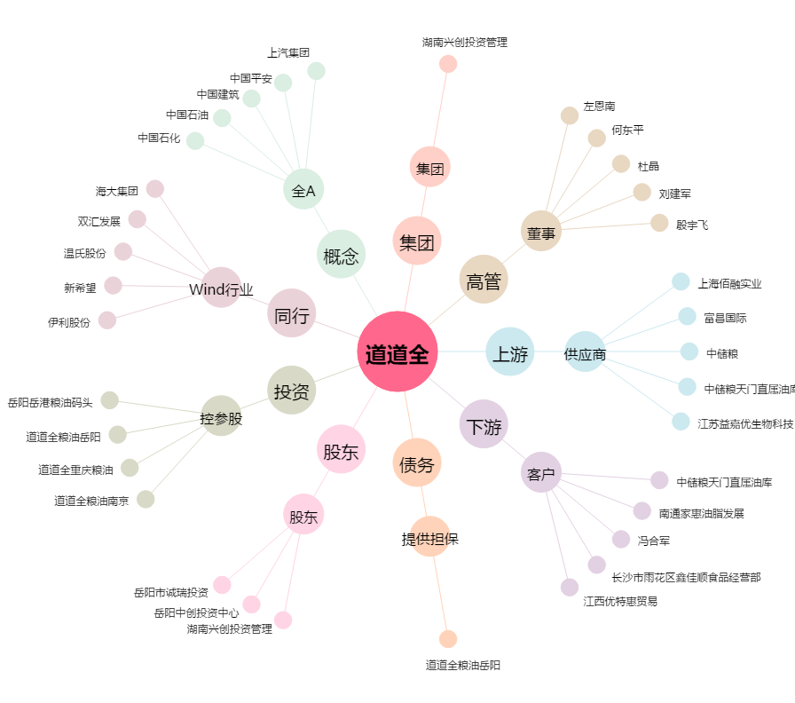
道道全[002852.SZ] - 关系概览图

